상품제안서
라미 스튜디오 만년필067(검정) | 상품코드: F17936

 |  |  |  |  |  |  | 02-412-0044 | www.easy1.co.kr
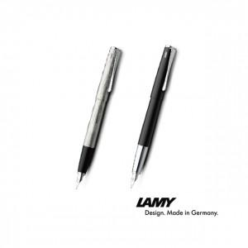

【상세/제작정보】

【인쇄/포장옵션】 | 실크, 레이저 / 포장지포장

【공급단가】 | 수량 | 50~ | 100~ | 500~ | 1,000~ | 3,000~
*VAT별도 | 단가 | 86,130원 | 82,940원 | 79,750원 | 76,560원 | 74,640원

【상품 URL】 | https://dev.easy1.co.kr:443/src/goods_detail.php?gdno=17936

